员工差旅明细
 | 【员工差旅报销单】

 |  | 姓名: |  | 张兆洁 |  | 职位: | 助理
 |  | 发生地: |  | 东营 |  | 部门: | 会奖6部
 |  | 发生日期: |  | 2024.10.7-10.10 |  | 报销日期: | 2024.10.11
 |  |  |  |  |  | 团号: | HMEA-241007-SXY854

 | 序号 | 报销项目 | 用途 |  | 实际报销金额 | 合格发票金额 | 不合格发票金额 | 备注
 | 1 | 差旅费 | 餐费 |  | 67.60 | 66.40 | 1.20 | 10.7餐费三个人
 | 2 | 差旅费 | 餐费 |  | 248.00 | 198.00 | 50.00 | 10.8餐费三个人
 | 3 | 差旅费 | 餐费 |  | 238.00 | 49.00 | 189.00 | 10.9餐费三个人
 | 4 | 差旅费 | 餐费 |  | 236.20 | 226.20 | 10.00 | 10.10餐费三个人
 | 5 | 大交通 | 火车票 |  | 832.50 | 832.50 | 0.00 | 回程火车票三人
 | 合计 |  |  |  | 1,622.30 | 1372.10 | 250.20

 | 合格发票金额 |  |  |  | 补票金额 |  |  | 报销总金额
 | 1,372.10 |  |  |  | 250.20 |  |  | 1622.30

 | 报销人: | 张兆洁 |  | 总监： | 合规: |  | 财务：

【员工上会补助统计单】
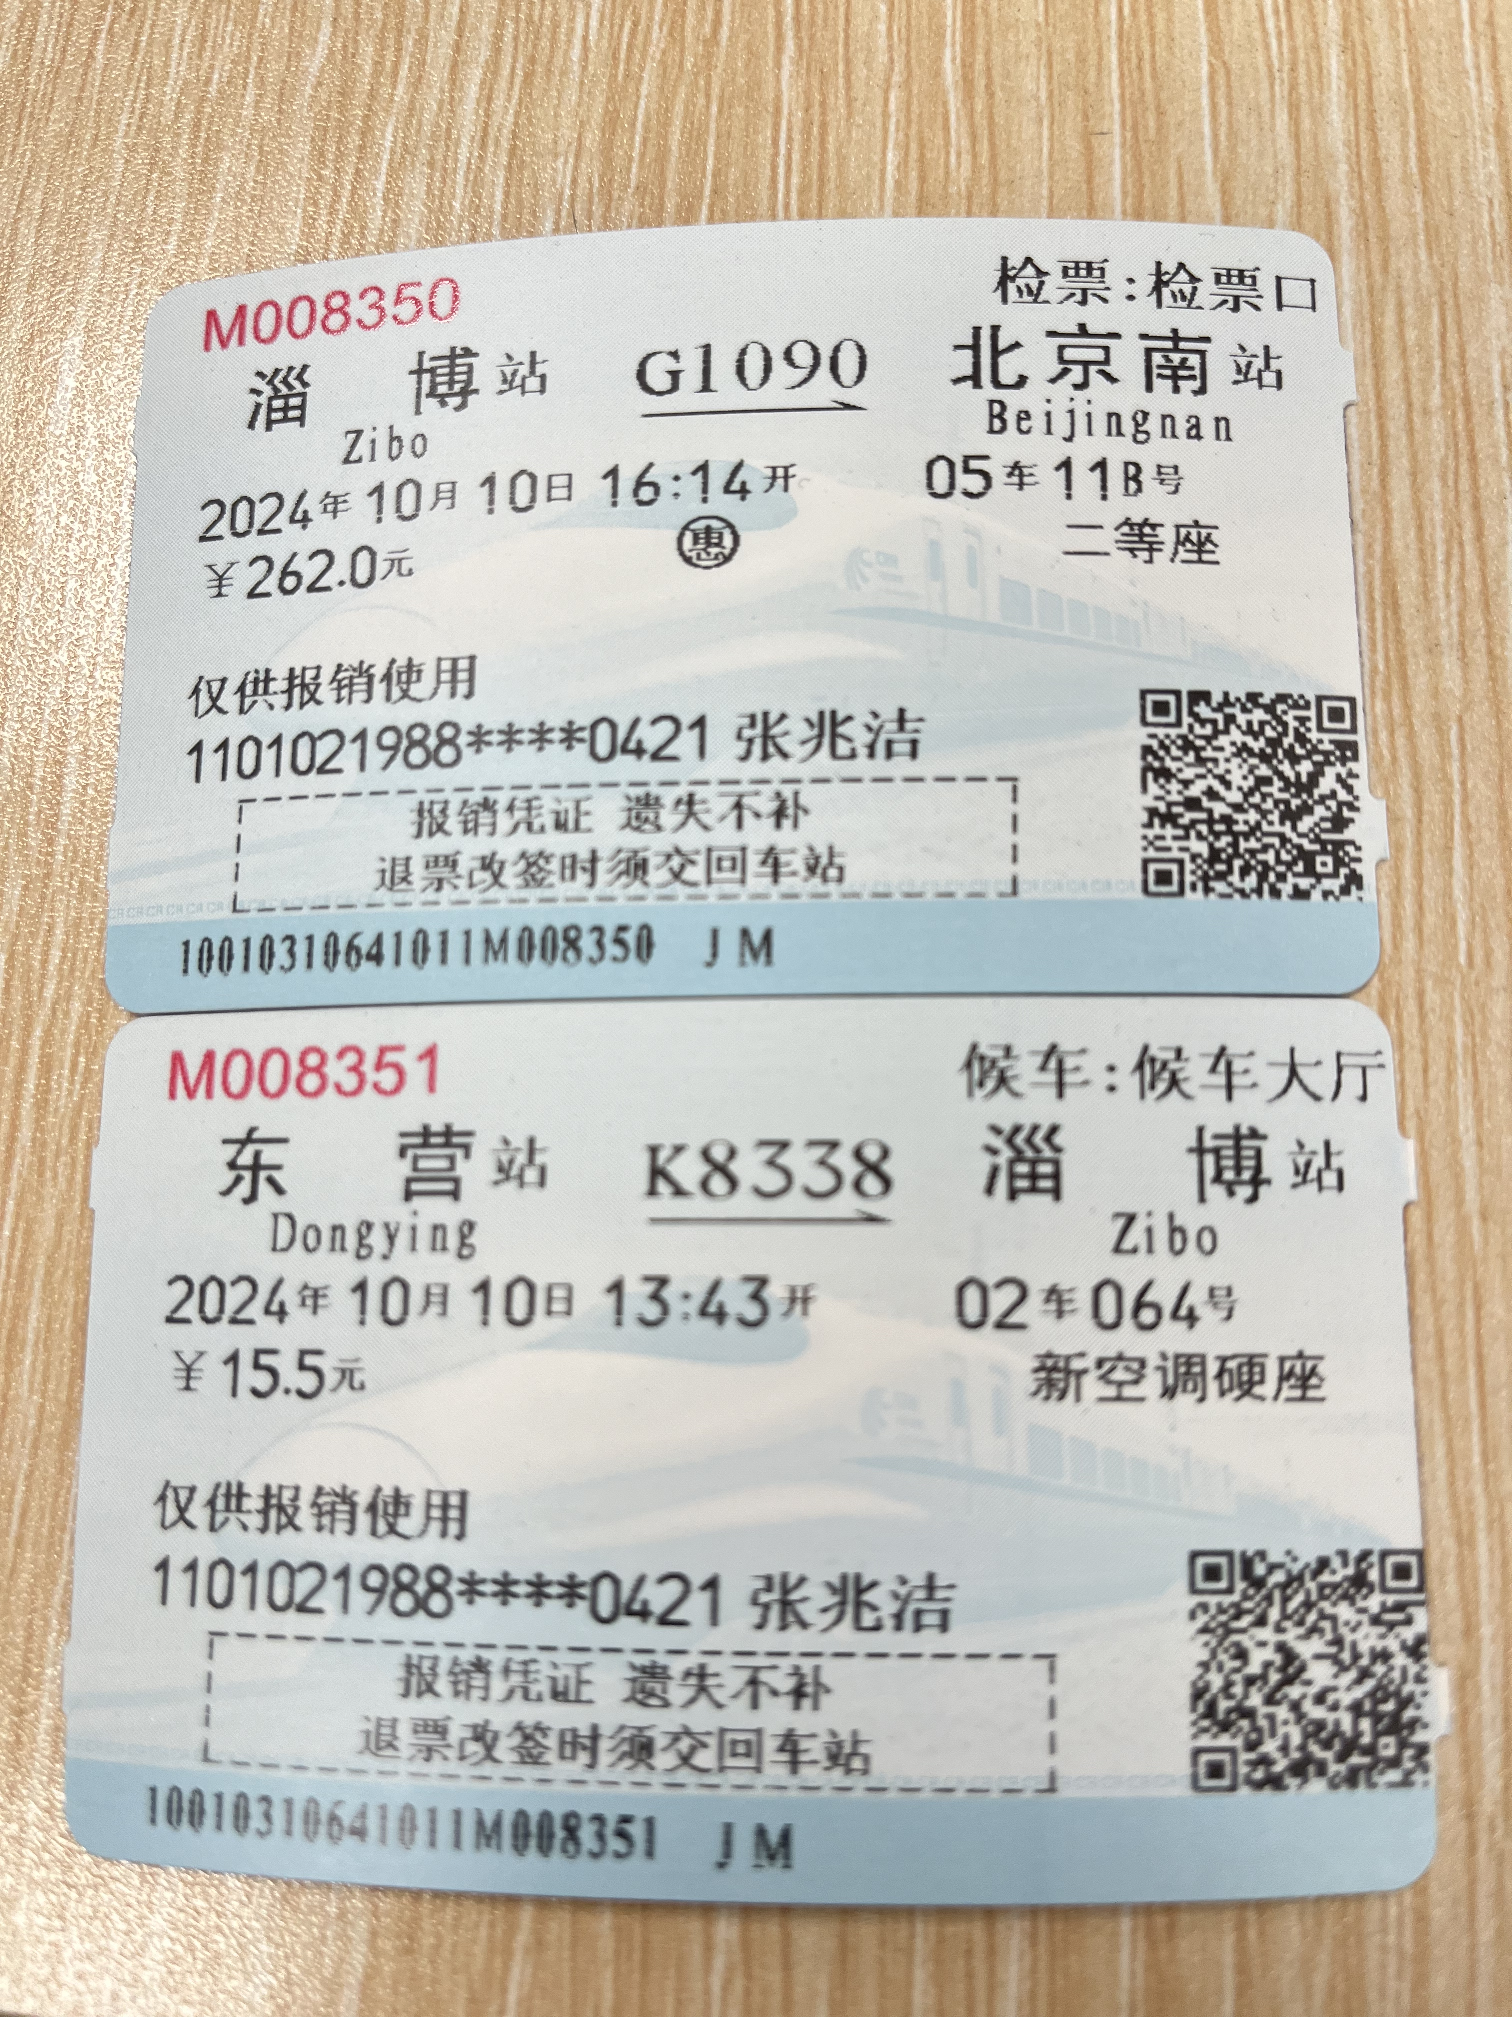
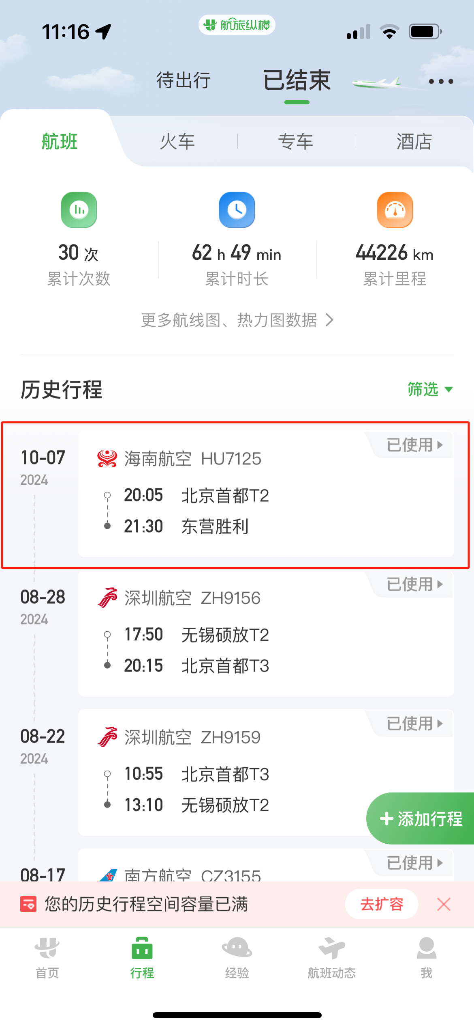
 |  | 姓名: |  | 张兆洁 |  | 职位: | 助理
 |  | 发生地: |  | 东营 |  | 部门: | 会奖6部
 |  | 发生日期: |  | 2024.10.7-10.10 |  | 报销日期: | 2024.10.8
 |  |  |  |  |  | 团号: | HMEA-241007-SXY854

 |  | 出差城市 | 出差起止日期 |  | 每天金额 | 天数 | 合计 | 备注
 | 1 | 东营 | 2024.10.7 |  | 200.00 | 1.00 | 200.00
 | 2 | 东营 | 2024.10.8-2024.10.10 |  | 100.00 | 3.00 | 300.00
 | 合计 |  |  |  |  | 4.00 | 500.00
 | 报销人: | 张兆洁 |  | 总监： | 合规: |  | 财务：

